信用交易
融资融券市场交易数据统计（20221026）

标的证券 | 融资融券余额（亿元） | 融资余额（亿元） | 融券余额（亿元） | 融资买入额（亿元） | 融资融券规模变化（亿元） | 融资余额增幅(‰) | 融券余额增幅(%)
统计数据 | 15,584.75 | 14,535.17 | 1,049.58 | 628.55 | 53.76 | 2.75 | 1.35
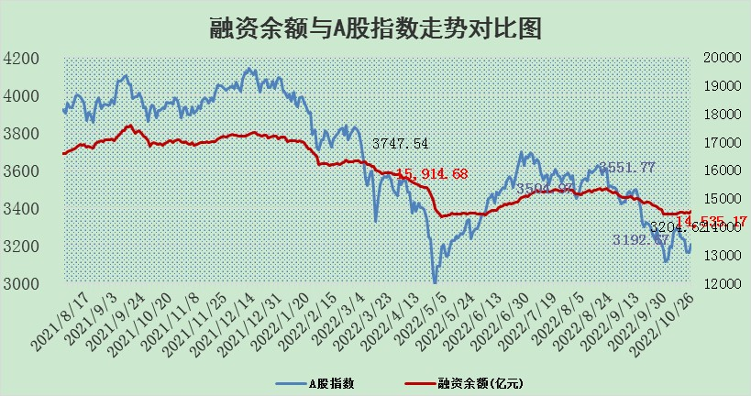

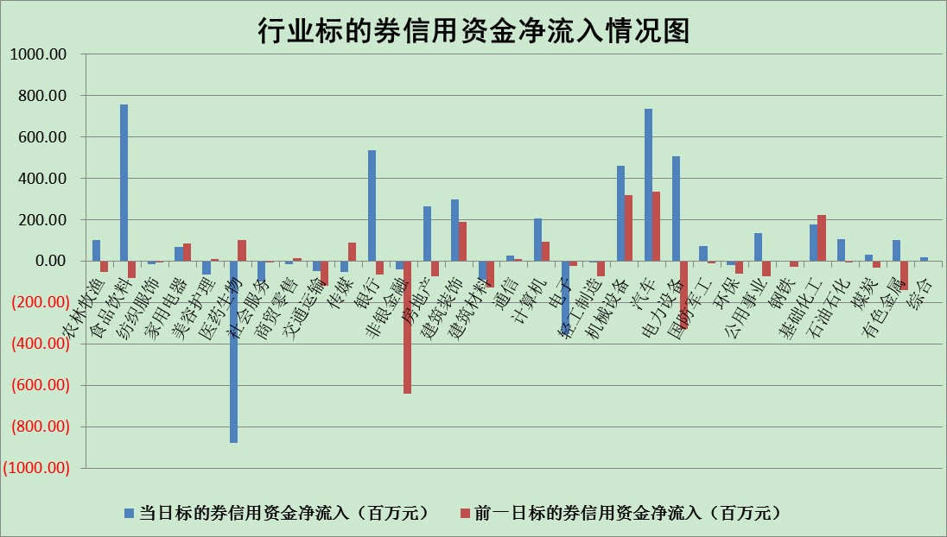

标的基金代码 | 标的基金简称 | 融资余额/市值(%) | 融资余额增幅(%) | 融资买入额/成交金额(%) | （融资余额净增额-融券余额净增额）/市值(‱) | 融券余额降幅(%) | ABS[（融资余额净增额-融券余额净增额）/市值净增额-1](%)
159902 | 华夏中小板ETF | 0.00 | 0.00 | 0.00 | 0.00 | 0.00 | 100.00
159915 | 易方达创业板ETF | 2.35 | -7.48 | 183658.39 | -22.70 | -9.17 | 108.57
159919 | 嘉实沪深300ETF | 5.62 | -0.32 | 0.30 | -3.12 | -26.20 | 104.46
159920 | 华夏恒生ETF | 86.55 | -0.16 | 7.71 | -13.91 | -2.06 | 223.90
159922 | 嘉实中证500ETF | 0.34 | -5.80 | 2.76 | -15.17 | -2.12 | 108.71
159925 | 南方沪深300ETF | 0.05 | 48.79 | 0.13 | 1.48 | 0.00 | 94.71
159928 | 消费ETF | 1.15 | -3.01 | 6.32 | -3.68 | -0.87 | 96.28
159934 | 易方达黄金ETF | 462.56 | -0.20 | 13.03 | -91.20 | 0.00 | 475.50
159939 | 全指信息技术ETF | 0.90 | -8.35 | 98.58 | -11.11 | -66.31 | 103.19
159940 | 全指金融地产ETF | 0.51 | 2.30 | 0.06 | 1.16 | 0.00 | 100.00
159995 | 半导体芯片ETF | 1.90 | -2.14 | 227.12 | -4.56 | -1.92 | 101.42
159997 | 天弘中证电子ETF | 2.96 | 9.49 | 23.28 | 31.47 | 87.07 | 87.58
159998 | 天弘中证计算机主题ETF | 0.22 | 0.62 | 0.02 | 0.14 | 0.00 | 99.97
510050 | 华夏上证50ETF | 10.38 | -0.38 | 214.83 | -5.57 | -15.26 | 97.29
510180 | 华安上证180ETF | 0.55 | -0.34 | 1.22 | -0.16 | 6.15 | 100.27
510880 | 华泰柏瑞红利ETF | 0.22 | 2.36 | 0.15 | 0.74 | 16.98 | 98.14
510900 | 易方达恒生H股ETF | 157.79 | 0.07 | 19.93 | 11.68 | 0.00 | 86.81
511010 | 5年期国债ETF | 6.70 | 29.00 | 5.08 | 150.58 | 0.00 | 692.75
511380 | 可转债及可交换债券ETF | 19.97 | -0.14 | 1.47 | -2.81 | 0.00 | 101.33
512000 | 全指证券ETF | 7.69 | -0.10 | 11.87 | -0.36 | 1.00 | 100.33
512010 | 沪深300医药卫生ETF | 4.92 | -4.11 | 68.59 | -22.55 | -5.07 | 105.45
512070 | 沪深300非银ETF | 3.09 | 1.02 | 38.64 | 3.16 | 7.21 | 90.64
512400 | 南方中证申万有色金属ETF | 1.38 | 4.10 | 0.76 | 12.33 | 16.40 | 88.33
512580 | 广发中证环保产业ETF | 0.77 | 11.77 | 0.38 | 7.52 | -1.08 | 84.64
512660 | 国泰中证军工ETF | 2.67 | -2.69 | 33.44 | -9.30 | -2.85 | 104.40
512800 | 华宝中证银行ETF | 15.21 | 1.12 | 4.47 | 17.02 | 0.87 | 111.56
512980 | 广发中证传媒ETF | 2.21 | -2.20 | 46.27 | -4.95 | 0.00 | 102.47
515030 | 华夏中证新能源汽车ETF | 1.84 | 2.90 | 32.28 | 4.67 | -3.39 | 96.23
515050 | 华夏中证5G通信主题ETF | 1.88 | 0.11 | 18.03 | 0.11 | -1.78 | 99.95
515070 | 华夏中证人工智能ETF | 1.54 | -7.40 | 0.37 | -12.31 | 0.00 | 105.51
标的股票比较指标 |  | 融资余额/流通A股市值(%) | 融资余额增幅(%) | 融资买入额/成交金额(%) | （融资余额净增额-融券余额净增额）/流通A股市值(‱) | 融券余额降幅(%) | ABS[（融资余额净增额-融券余额净增额）/流通A股市值净增额-1](%)
前十名标的个股 |  | 众应互联 | 大有能源 | 中国银行 | 卡倍亿 | 江苏舜天 | 道恩股份
 |  | 数知科技 | 卡倍亿 | 上海临港 | 盛德鑫泰 | 宜通世纪 | 锋尚文化
 |  | 丹邦科技 | 德新交运 | 七匹狼 | 浪潮软件 | 天玑科技 | 辉隆股份
 |  | 易见股份 | 星宇股份 | 包钢股份 | 卫宁健康 | 时代出版 | 比亚迪
 |  | 聚龙股份 | 盛德鑫泰 | 美好置业 | 普利制药 | 谱尼测试 | 蒙草生态
 |  | 绿庭投资 | 药石科技 | 海油发展 | 创意信息 | 福成股份 | 江丰电子
 |  | 西水股份 | 普利制药 | 农业银行 | 美盈森 | 广日股份 | 天奈科技
 |  | 仁东控股 | 海大集团 | 用友网络 | 仲景食品 | 三维通信 | 怡球资源
 |  | 数码科技 | 用友网络 | 中国科传 | 用友网络 | 德美化工 | 晋西车轴
 |  | 全柴动力 | 天孚通信 | 首创股份 | 药石科技 | 中远海科 | 华友钴业
后十名标的个股 |  | 广田集团 | 纳思达 | 超华科技 | 国新文化 | 城市传媒 | 八亿时空
 |  | 延安必康 | 安集科技 | 诺德股份 | 锋尚文化 | 三川智慧 | 北方华创
 |  | 曙光股份 | 京新药业 | 长江电力 | 京新药业 | 平高电气 | 潞安环能
 |  | 龙净环保 | 国新文化 | 广田集团 | 榕基软件 | 创意信息 | 城建发展
 |  | 中嘉博创 | 迎驾贡酒 | 延安必康 | 莱茵生物 | 中国电建 | 国脉科技
 |  | 泰禾集团 | 江河集团 | 曙光股份 | 科翔股份 | 华茂股份 | 博威合金
 |  | 苏宁易购 | 誉衡药业 | 龙净环保 | 誉衡药业 | 工商银行 | 同济科技
 |  | 中信国安 | 盛路通信 | 中嘉博创 | 新国都 | 仁和药业 | 卡倍亿
 |  | 台海核电 | 启明星辰 | 泰禾集团 | 国脉科技 | 亚泰集团 | 海油发展
 |  | 当代文体 | 南微医学 | 苏宁易购 | 天阳科技 | 五洲交通 | 史丹利
说明：1.以上普通交易数据和信用交易数据皆以交易日收盘后数据为基准；2.上述标的证券总数据只计算标的证券市场总数据，不包括从标的证券中调出去标的证券数据，所以与交易所公布的总值略有不同； 3.上述行业采用申万一级行业分类；4.以上标的基金和标的个股中比较的6个指标值中：前5个（从左至右）为正向指标，值越大排名越靠前；第6个为逆向指标，值越小，排名越靠前；5.第6个指标中ABS[]表示求绝对值，其主要用于考量信用资金相对净流入对股价相对净变化的贡献程度；6.数据来源：wind，交易所。

